상품제안서
제이드스퀘어 여행용세트 통합A형 | 상품코드: F30449

 |  |  |  |  |  |  | 02-412-0044 | www.easy1.co.kr
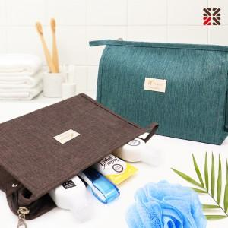

【상세/제작정보】 | <p>●입수량 30개</p><p>●배송비 박스당 5000원(vat별도)​&nbsp;</p>

【인쇄/포장옵션】 | 실크 / 종이케이스

【공급단가】 | 수량 | 100~ | 300~ | 500~ | 1,000~ | 3,000~
*VAT별도 | A | 7,500원 | 7,380원 | 7,200원 | 7,020원 | 6,900원
 | B | 8,750원 | 8,610원 | 8,400원 | 8,190원 | 8,050원
 | C | 9,120원 | 8,970원 | 8,760원 | 8,540원 | 8,390원
 | D | 10,250원 | 10,080원 | 9,840원 | 9,590원 | 9,430원

【상품 URL】 | http://www.easy1.co.kr/src/goods_detail.php?gdno=30449

